Throws và throw
 | java_training
 |  | src
 |  |  | bookstore
 |  |  | ph1_basic
 |  |  | ph2_oop
 |  |  | ph3_array
 |  |  | ph4_exception
 |  |  |  | Main.java | → | edit

 | throws
 | Trong Java, từ khóa "throws" được sử dụng để khai báo một phương thức có thể ném một hoặc nhiều loại ngoại lệ. Khi một phương thức ném một ngoại lệ, nó có thể chọn để xử lý ngoại lệ đó
 | bên trong phương thức, hoặc ném nó ra bên ngoài để cho phương thức gọi tiếp tục xử lý.
 | Cú pháp sử dụng "throws" như sau:
 |  | modifier returnType methodName(parameter_list) throws exception_list {
 |  | // method body
 |  | }

 |  | modifier: Có thể là public, private, hoặc protected.
 |  | returnType: Kiểu dữ liệu của giá trị trả về của phương thức.
 |  | methodName: Tên của phương thức.
 |  | parameter_list: Danh sách tham số của phương thức.
 |  | throws exception_list: Danh sách các ngoại lệ mà phương thức có thể ném.

 | Ví dụ:
 |  | import java.io.FileNotFoundException;

 |  | public class Example {
 |  | public void readFile(String fileName) throws FileNotFoundException {
 |  | // Phương thức có thể ném FileNotFoundException
 |  | // Xử lý logic ở đây
 |  | }
 |  | }

 | Trong ví dụ trên, phương thức readFile có thể ném ngoại lệ FileNotFoundException. Khi gọi phương thức này, trình biên dịch sẽ yêu cầu xử lý ngoại lệ này hoặc sử dụng một khối
 | try-catch để bắt ngoại lệ này.

 | java_training\src\ph4_exception\Main.java
 | package ph4_exception;

 | import java.io.FileNotFoundException;
 | import java.io.FileOutputStream;

 | public class Main {
 | public static void main(String[] args) {
 | myFunction(2,4);
 | }

 | // Throws throw
 | public static void myFunction(int number1, int number2) throws Exception{
 | System.out.println(number1/number2);
 | }

 | // Finnaly
 | public static void study005() {
 | int number1 = 5;
 | int number2 = 0;

 | /*
 | // Case 01 Thẻ ATM bị nhốt trong máy ATM
 | System.out.println("Nhận thẻ ATM");
 | System.out.println(number1/number2);
 | System.out.println("Trả thẻ ATM");
 | */

 | // Case 02 Thẻ ATM được nhả ra khi có lỗi giao dịch (catch)
 | /*
 | System.out.println("Nhận thẻ ATM");
 | try {
 | System.out.println(number1/number2);
 | } catch (Exception e){
 | System.out.println("Error: " + e.getMessage());
 | }
 | System.out.println("Trả thẻ ATM");
 | */

 | // Case 03 Thẻ ATM được nhả ra khi có lỗi giao dịch (finally)
 | System.out.println("Nhận thẻ ATM");
 | try {
 | System.out.println(number1/number2);
 | } finally {
 | System.out.println("Trả thẻ ATM");
 | }
 | }

 | // Exception: Runtime + Checked
 | public static void study004() {
 | // Exception: Runtime Checked
 | try {
 | FileOutputStream fileObj = new FileOutputStream("abc.txt");
 | } catch (FileNotFoundException e) {
 | // TODO Auto-generated catch block
 | e.printStackTrace();
 | }
 | }

 | // Try catch
 | public static void study003() {
 | int number1 = 5;
 | int number2 = 1;
 | int[] arrInt = {1, 2, 3};
 | System.out.println("Nhận thẻ ATM");

 | try {
 | System.out.println(number1/number2);
 | System.out.println(arrInt[3]);
 | } catch (ArithmeticException e) {
 | System.out.println("Error: " + e.getMessage());
 | e.printStackTrace();
 | } catch (Exception e) {
 | System.out.println("Error: " + e.getMessage());
 | e.printStackTrace();
 | }

 | System.out.println("Trả thẻ ATM");
 | }

 | // Ví dụ truy cập phần tử không tồn tại trong mảng
 | public static void study002() {
 | int[] arrInt = {1, 2, 3};

 | System.out.println("Nhận thẻ ATM");
 | System.out.println(arrInt[0]);
 | System.out.println(arrInt[1]);
 | System.out.println(arrInt[2]);
 | System.out.println(arrInt[3]);
 | System.out.println("Trả thẻ ATM");
 | }

 | // Ví dụ phép chia cho 0 và việc dừng chương trình đột ngột
 | public static void study001() {
 | // Giao dịch rút tiền ở máy ATM
 | // Có lỗi xảy ra chương trình bị ngưng đột ngột ảnh hưởng đến các xử lý khác của hệ thống

 | System.out.println("Nhận thẻ ATM");
 | System.out.println(5/0);
 | System.out.println("Trả thẻ ATM");
 | }
 | }

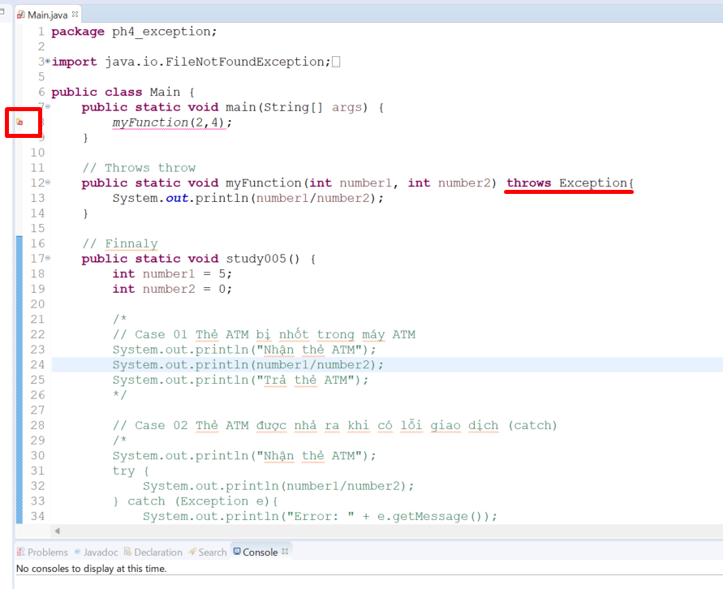

 |  |  |  |  |  |  |  |  | → | Khi không để function myFunction() trong try-catch thì sẽ hiện thị lỗi

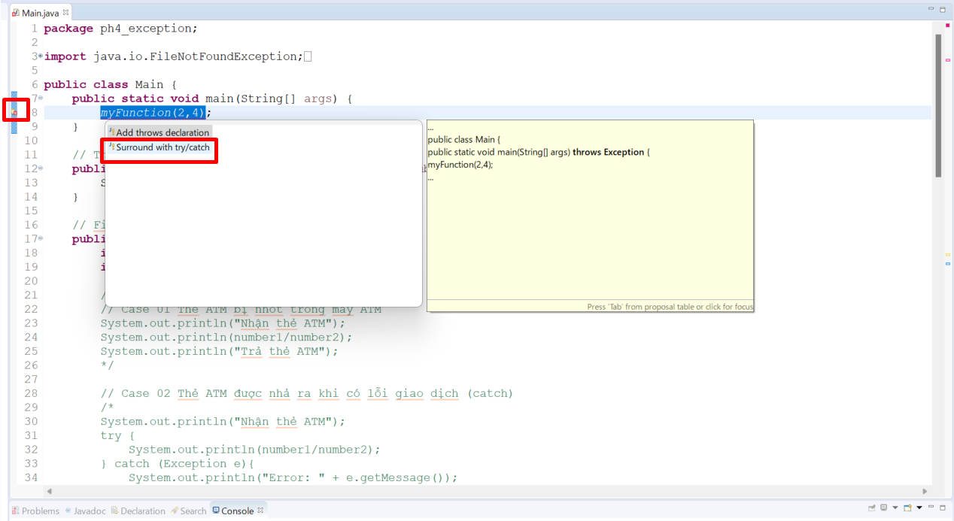

 | java_training\src\ph4_exception\Main.java
 | package ph4_exception;

 | import java.io.FileNotFoundException;
 | import java.io.FileOutputStream;

 | public class Main {
 | public static void main(String[] args) {
 | try {
 | myFunction(2,4);
 | } catch (Exception e) {
 | // TODO Auto-generated catch block
 | e.printStackTrace();
 | }
 | }

 | // Throws throw
 | public static void myFunction(int number1, int number2) throws Exception{
 | System.out.println(number1/number2);
 | }

 | // Finnaly
 | public static void study005() {
 | int number1 = 5;
 | int number2 = 0;

 | /*
 | // Case 01 Thẻ ATM bị nhốt trong máy ATM
 | System.out.println("Nhận thẻ ATM");
 | System.out.println(number1/number2);
 | System.out.println("Trả thẻ ATM");
 | */

 | // Case 02 Thẻ ATM được nhả ra khi có lỗi giao dịch (catch)
 | /*
 | System.out.println("Nhận thẻ ATM");
 | try {
 | System.out.println(number1/number2);
 | } catch (Exception e){
 | System.out.println("Error: " + e.getMessage());
 | }
 | System.out.println("Trả thẻ ATM");
 | */

 | // Case 03 Thẻ ATM được nhả ra khi có lỗi giao dịch (finally)
 | System.out.println("Nhận thẻ ATM");
 | try {
 | System.out.println(number1/number2);
 | } finally {
 | System.out.println("Trả thẻ ATM");
 | }
 | }

 | // Exception: Runtime + Checked
 | public static void study004() {
 | // Exception: Runtime Checked
 | try {
 | FileOutputStream fileObj = new FileOutputStream("abc.txt");
 | } catch (FileNotFoundException e) {
 | // TODO Auto-generated catch block
 | e.printStackTrace();
 | }
 | }

 | // Try catch
 | public static void study003() {
 | int number1 = 5;
 | int number2 = 1;
 | int[] arrInt = {1, 2, 3};
 | System.out.println("Nhận thẻ ATM");

 | try {
 | System.out.println(number1/number2);
 | System.out.println(arrInt[3]);
 | } catch (ArithmeticException e) {
 | System.out.println("Error: " + e.getMessage());
 | e.printStackTrace();
 | } catch (Exception e) {
 | System.out.println("Error: " + e.getMessage());
 | e.printStackTrace();
 | }

 | System.out.println("Trả thẻ ATM");
 | }

 | // Ví dụ truy cập phần tử không tồn tại trong mảng
 | public static void study002() {
 | int[] arrInt = {1, 2, 3};

 | System.out.println("Nhận thẻ ATM");
 | System.out.println(arrInt[0]);
 | System.out.println(arrInt[1]);
 | System.out.println(arrInt[2]);
 | System.out.println(arrInt[3]);
 | System.out.println("Trả thẻ ATM");
 | }

 | // Ví dụ phép chia cho 0 và việc dừng chương trình đột ngột
 | public static void study001() {
 | // Giao dịch rút tiền ở máy ATM
 | // Có lỗi xảy ra chương trình bị ngưng đột ngột ảnh hưởng đến các xử lý khác của hệ thống

 | System.out.println("Nhận thẻ ATM");
 | System.out.println(5/0);
 | System.out.println("Trả thẻ ATM");
 | }
 | }

Thêm class exception dùng để kiểm tra các phép toán trên toán học
 | java_training\src\ph4_exception\Main.java

 | public static void main(String[] args) {
 | try {
 | myFunction(2,4);
 | } catch (Exception e) {
 | // TODO Auto-generated catch block
 | e.printStackTrace();
 | }
 | }

 | // Throws throw
 | public static void myFunction(int number1, int number2) throws ArithmeticException, Exception{
 | System.out.println(number1/number2);
 | }

 | java_training\src\ph4_exception\Main.java

 | public static void main(String[] args) {
 | try {
 | myFunction(2,4);
 | } catch (ArithmeticException e) { |  |  |  |  |  | → | Nếu như ở catch này tha vì dùng class Exception mà dùng ArithmeticException thì có thông báo lỗi hiển thị bởi vì myFunction ném ra 2 ngoại lệ
 | // TODO Auto-generated catch block |  |  |  |  |  |  | ArithmeticException và Exception. Mình mới có catch cho ArithmeticException mà chưa có catch cho Exception nên lỗi đã hiển thị
 | e.printStackTrace();
 | }
 | }

 | // Throws throw
 | public static void myFunction(int number1, int number2) throws ArithmeticException, Exception{
 | System.out.println(number1/number2);
 | }

 | Cách khắc phục là add thêm catch
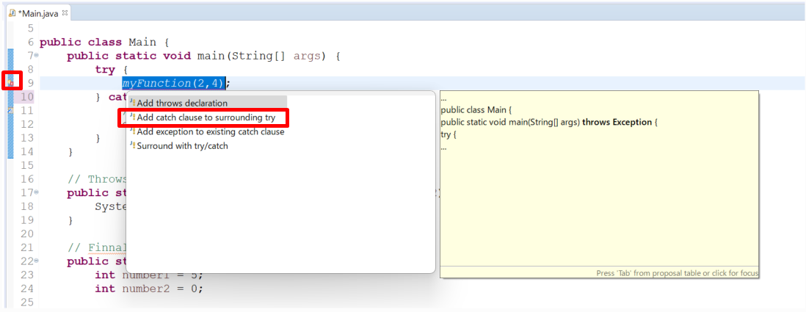

 | public static void main(String[] args) {
 | try {
 | myFunction(2,0);
 | } catch (ArithmeticException e) {
 | // TODO Auto-generated catch block
 | e.printStackTrace();
 | } catch (Exception e) {
 | // TODO Auto-generated catch block
 | e.printStackTrace();
 | }
 | }

 | // Throws throw
 | public static void myFunction(int number1, int number2) throws ArithmeticException, Exception{
 | System.out.println(number1/number2);
 | }

 | Thực thi
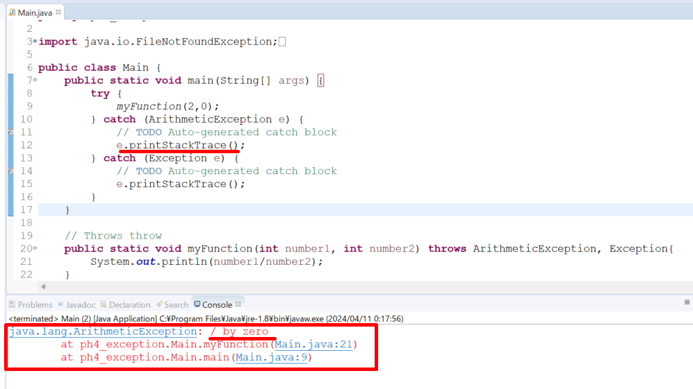

 | throw
 | Trong Java, từ khóa "throw" được sử dụng để ném một ngoại lệ (exception) cụ thể tại một điểm nhất định trong mã. Khi một ngoại lệ được ném, chương trình sẽ dừng thực thi tại điểm đó
 | và kiểm tra xem có khối try-catch nào xử lý ngoại lệ đó không.

 |  | Cú pháp của "throw" như sau:
 |  | throw throwableInstance;

 |  | Trong đó:
 |  | throw là từ khóa.
 |  | throwableInstance là một thể hiện của lớp ngoại lệ hoặc lớp con của lớp ngoại lệ.

 |  | Ví dụ
 |  | public class Example {
 |  | public static void main(String[] args) {
 |  | int age = -1;
 |  | if (age < 0) {
 |  | throw new IllegalArgumentException("Tuổi không thể là số âm");
 |  | }
 |  | }
 |  | }

 |  | Trong ví dụ này, nếu biến age có giá trị âm, một ngoại lệ IllegalArgumentException sẽ được ném với thông điệp "Tuổi không thể là số âm". Nói cách khác, throw được sử dụng để tạo
 |  | ra một tình huống lỗi trong chương trình và thông báo cho máy ảo Java rằng một ngoại lệ đã xảy ra và cần được xử lý.

Thực hiện thay đổi câu thông báo
 | public static void main(String[] args) {
 | try {
 | myFunction(2,0);
 | } catch (ArithmeticException e) {
 | // TODO Auto-generated catch block
 | e.printStackTrace();
 | } catch (Exception e) {
 | // TODO Auto-generated catch block
 | e.printStackTrace();
 | }
 | }

 | // Throws throw
 | public static void myFunction(int number1, int number2) throws ArithmeticException, Exception{
 | if(number2 == 0) throw new ArithmeticException("Lỗi chia cho 0");
 | if(number2%2 == 0) throw new ArithmeticException("Lỗi chia cho số chẵn");
 | System.out.println(number1/number2);
 | }

 | Thực thi
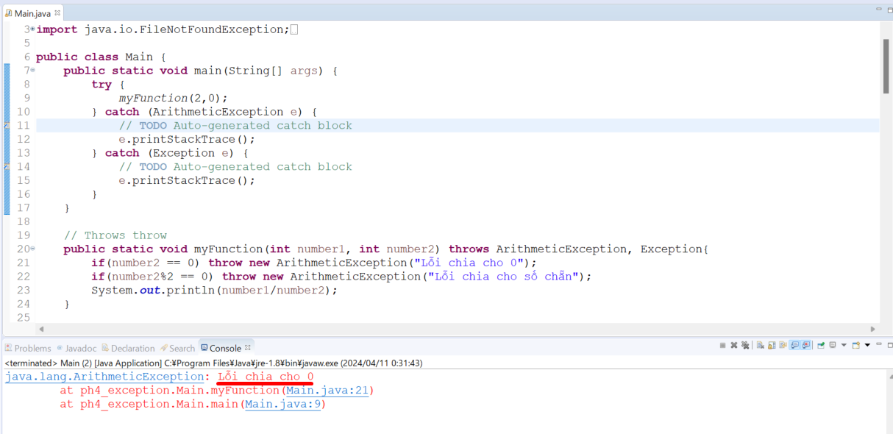

 |  |  |  |  |  |  |  |  |  |  | → | Câu hiển thị thông báo lỗi đã thay đổi

